Mapa
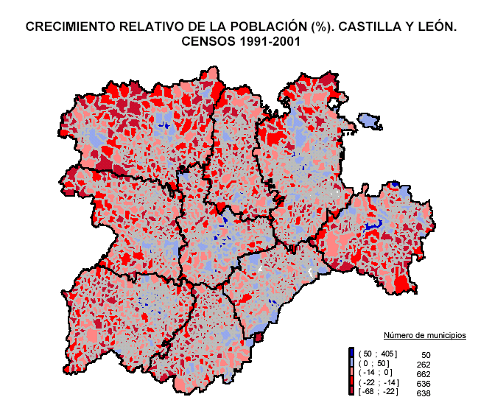

3_9_b_
3.9.b. EVOLUCIÓN DE LA NATALIDAD, MORTALIDAD Y CRECIMIENTO VEGETATIVO. CIFRAS ABSOLUTAS. AÑOS 1991-2004

Notas: (N) Natalidad.
(M) Mortalidad.
(CV) Crecimiento Vegetativo.
(*) Datos provisionales.
FUENTE: D. G. de Estadística de la Junta de Castilla y León con datos del INE, "Movimiento Natural de la Población".

